機能一覧 (修正) (2)
機能一覧で定義された画面名と画面一覧、画面遷移で定義された画面名が一致していない（不足あり）ため、仕様確認にてこずりました。
レビューに提出する前に、資料間の矛盾がないことを是認で確認してください（レビューアーに仕様確認以外の手間をかけさせてはいけません）

指摘１１ 認証方法は具体的に書いたほうが良い
認証は以下を使用
email、 password_digest
指摘１２ usersテーブルの作成は（当面は）手動という認識で良いか
指摘１３ 画面一覧に「ログイン画面」がない
指摘１４ 新規登録画面がない
指摘１５ ユーザ情報（id )をセッションスコープに退避する記載を追加
※ 以降において、各テーブルの登録時に users.idを使用（登録）する際にはセッションスコープのusers.idを使用する旨の記載が必要
schedules, categories, transactions, expense_categories, monthly_budgets
機能一覧
画面名 | 機能名 | 内容 | 備考
共通 | データベースアクセス定義 | データベース名:PostgreSQL JDBCはPostgreSQLを使用 PostgreSQLの接続情報はプロパティファイル(db.properties)を利用
ログイン画面 | 画面表示詳細 （画面上らか表示順に記載） | ①ヘッダー・ロゴ：「やくそくんカレンダー」のロゴとキャラクターを表示。 ②ログイン案内：画面タイトルおよびログインを促す案内文 「ようこそ！約束んカレンダーへ」 「ログインして、あなたの予定と収支を管理しましょう」を表示。 ③ログイン情報入力：メールアドレスとパスワードの入力欄を表示。 ※パスワードは入力内容を非表示で表示。 ④ログイン操作：「ログイン」ボタンを表示。 ⑤新規登録：「新規登録はこちら」ボタンを表示。
システム日付を保存
ほぞんするのはユーザid
 | ログイン照合機能 （画面表示詳細番号：③④） | ・ログイン認証 １．ユーザーが入力したメールアドレス｛email｝およびパスワード｛password｝を取得する。 ２．usersテーブルに、入力されたメールアドレス｛email｝と一致するメールアドレスが存在することを確認する。 ３．メールアドレスが存在する場合、該当するユーザーのパスワード情報｛password_digest｝を取得する。 ４．入力されたパスワード｛password｝と取得したパスワード情報｛password_digest｝を照合する。 ｛password｝はハッシュ化し、｛password_digest｝と照合する ５．メールアドレスおよびパスワードの照合に問題がない場合、ログインを許可する。 ６．メールアドレスが存在しない、またはパスワードの照合に問題がある場合、エラーメッセージを表示し、ログインを許可しない。 ７．ログイン認証に成功した場合、該当するユーザーid｛id｝をセッションスコープに保存する。 ８．システム日付をセッションスコープ{timestamp}に保存する ９．システム日付の年月部分をセッションスコープ{targetDay}に取り込む
メイン処理画面はない
 | 画面遷移機能 | ログイン成功：「ホーム画面（カレンダー）」へ遷移
 | 再ログイン機能 | ログイン失敗：再度「ログイン画面」へ遷移
指摘２１ 新規登録画面がない
指摘２２ パスワードと、パスワード確認の関係を明示したほうが良い
入力チェック： パスワード<>パスワード再確認 はエラー
指摘２３ 登録内容を明確にする
登録ボタン：
①画面に入力された以下の項目をpostgresのusersテーブルに登録
メールアドレス：email
パスワード：password_digest
②画面遷移：①の完了後［ログイン画面］へ遷移
指摘２４ 登録画面がないので「ログインはこちら」ボタンの確認ができない
 | 画面遷移機能 （画面表示詳細番号：⑤） | 新規登録ボタン：［新規登録画面］へ遷移
新規登録画面 | 画面表示詳細 （画面上らか表示順に記載） | ①ヘッダー・ロゴ：「やくそくんカレンダー」のロゴとキャラクターを表示。 ②新規登録案内：画面タイトルおよびアカウント作成を促す案内文を表示。 ③メールアドレス入力：メールアドレスの入力欄を表示。（必須項目であることを表示） ④パスワード入力：パスワードの入力欄を表示。（必須項目であることを表示） ※パスワードは入力内容を非表示で表示。 ⑤パスワード確認入力：パスワード確認用の入力欄を表示。（必須項目であることを表示） ※パスワードは入力内容を非表示で表示。 ⑥登録操作：「登録する」ボタンを表示。 ⑦ログイン：「ログインはこちら」と、ログイン画面へのリンクを表示。
 | 新規登録機能 | ・新規ユーザー登録 １．ユーザーが入力したメールアドレス｛email｝、パスワード｛password｝、パスワード（再確認用）を取得する。 ２．メールアドレス｛email｝が入力されていることを確認する。 ３．パスワード｛password｝およびパスワード（再確認用）が入力されていることを確認する。 ４．パスワード｛password｝とパスワード（再確認用）が一致していることを確認する。 ５．usersテーブルに、入力されたメールアドレス｛email｝と一致するメールアドレスが存在しないことを確認する。 ６．入力内容に問題がない場合、入力されたパスワード｛password｝をハッシュ化し、パスワード情報｛password_digest｝を生成する。 ７．生成したパスワード情報｛password_digest｝およびメールアドレス｛email｝をusersテーブルへ登録する。 ※ユーザーID｛id｝はデータベース登録時に自動採番する。 ※入力されたパスワード｛password｝は認証処理に使用する一時的な値であり、データベースには保存しない。 ８．ユーザー情報の登録が正常に完了した場合、ログイン画面へ遷移する。 ９．入力内容に問題がある場合、エラーメッセージを表示し、新規登録画面を表示したまま登録処理を行わない。
 | 画面遷移機能 | 登録ボタン：データをPostgreSQLのusersテーブルに登録後に［ログイン画面］へ遷移 「ログインはこちら」画面リンク：［ログイン画面］へ遷移
ホーム画面（カレンダー） | 画面表示詳細 （画面上らか表示順に記載） | ⓪セッションスコープ{targetDay}を取り込む {targetDay}の内容を「年月表示」欄に設定 ①年月表示：現在表示している年月（例：2026年8月）を表示し、 年月表示の左右に、＜（左矢印）ボタン・＞（右矢印）ボタンを表示。 ②曜日表示：日曜日から土曜日までの曜日を表示。 ③カレンダー：月間ブロック式カレンダーを表示。 【各日付マス内】 予定が登録されている場合は、予定の開始時刻とタイトル（予定）を表示。 予定表示方法 → 予定表示機能 天気表示：対象日（当日から1週間分）の天気アイコン（条件該当のみ）および降水確率を表示。 天気表示方法 → 天気情報表示機能 ④下部メニュー：「カレンダー」ボタン、「家計簿」ボタン、「ログアウト」ボタンの各メニューを左端から順に表示。 | 【天気取得条件日数】 当日から1週間とは、当日含めて7日間を意味する。
波多野加筆
天気アイコンはどこにある？（別表1を作成しなければならない
3時間ごとのクリアは不要（ログインするたびに最新の情報を取得するから）
 | 天気情報表示機能 （画面表示詳細番号：③） ※ログイン中のみ更新 | 【天気情報】 #天気情報取得 ・セッションスコープ{weather}の読み取り ・セッションスコープ{weather}に情報がない場合 Open-Meteo APIから天気情報を取得 Open-Meteo API 引数 latitud(緯度)【latitude=34.38628】 longitude(経度)【longitude=132.45503】 weather_code(WMO天気コード を要求) precipitation_probability_max(降水確率 を要求) forecast_days=7（7日分） timezone=Asia/Tokyo（日本標準時・JST を要求） 取得した天気情報をセッションスコープ{weather}に格納 格納する情報[天気構造体[0],天気構造体[1],天気構造体[2],天気構造体[3],天気構造体[4],天気構造体[5],天気構造体[6]] 天気構造体=[対象年月日、WMO天気コード、降水確率] ※文字オブジェクトで格納する必要あり #天気情報設定 ・表示対象月の月別有効日数分、ループ処理を行う 日付マスの表示データ生成 7回ループする セッションスコープ{weather}[天気構造体[ループカウンタ][対象年月日]が日付マスの年月日と一致する場合 WTO天気コードから（晴れ、雨、雪、雷）を判定 判定結果に一致するアイコンを設定 WTO天気コードとアイコンの組み合わせ表（別表１） 降水確率を青色テキストで「％」付き（例：【50%】）として天気アイコンの下に表示 ・月別有効日数が31未満の場合は月別有効日数を超える日付マス部分をグレーでハッチングする | 【拡張予定】 Open-Meteo (オープン・メテオ）APIから取得方法を、 バックグラウンド自動更新に変更。 【拡張予定】：位置情報の取得は、ユーザー端末の位置 データを取得する機能へ変更予定 Open-Meteo API：無料で利用可能な天気予報API。 指定した緯度・経度から天気、気温、降水確率などの気象情報を取得し、 本システムのカレンダー画面に天気情報を表示するために使用する。

露議運時のタイムスタンプを使っているので、ページリロードでは表示内容は変化しない。
データベースの内容が変更された場合にはページリロードで最新の内容は反映する。
再ログインすればタイムスタンプが新しくなるので基準時間は置き換わる。
指摘３１ ［メイン画面］へ遷移 「メイン画面」とはどの画面か→カレンダーボタン非活性
指摘３２ ［家計簿表画面］ → ［家計簿画面］
指摘３３ 予報表示、予定表示における 直近の「天気」とは何か、直近の「予定」とは何か
どこからデータを抽出するのか不明
表示年月を切り替えながら画面遷移する
 | 予定表示機能 （画面表示詳細番号：③） | 【予定】 #予定内容設定 ・ユーザ情報｛id}をセッションスコープから取得し、該当するユーザーのschedulesテーブルへアクセスして、該当月の全ての情報を抽出 #ブロック型カレンダーの予定内容設定 ・表示対象月の月別有効日数分、ループ処理を行う scheduleテーブルから日付マスの年月日と一致するデータを抽出する 抽出条件： ユーザid（user_id）= セッションスコープ{id} and 日付（day_time）の日付部分 = 日付マスの年月日 and 開始日時（start_time）> セッションＩＤ{timestamp} and 開始日時 (start_time)が最も小さなもの 抽出できた場合： #カテゴリ取得 scheduleテーブルの{カテゴリid}を基にcategoriesテーブルのカテゴリ名｛name}、カテゴリカラー｛color_code}を取得 取得したカテゴリ名｛name}を表示し、開始日時｛start_time}の時分をカテゴリ名の下に表示する。 カテゴリカラー｛color_code}を用いて予定を色付きで表示する。
 | 画面遷移機能 | ホーム画面表示時のカレンダーボタンは、非活性の遷移ボタンとする 家計簿ボタン：［家計簿画面］へ遷移 ログアウトボタン：［ログイン画面］へ遷移 ＜（左矢印）ボタン： 表示年月ー（マイナス）１ の年月をセッションスコープ{targetDay}に設定 [ホーム画面（カレンダー）]を再読み込み ＞（右矢印）ボタン： 表示年月＋（プラス）１ の年月をセッションスコープ{targetDay}に設定 [ホーム画面（カレンダー）]を再読み込み
スケジュール管理画面 | 画面表示詳細 （画面上らか表示順に記載） | ①ヘッダー：＜（戻る）ボタンおよび選択した日付（例：2026年8月10日（月））を左端に表示する。 ②天気表示：選択した日の天気、気温、最高気温、最低気温、降水確率を表示する。 ③スケジュール表示：選択した日に登録されている予定を開始時刻順に表示する。 【各予定内】 ・開始時刻、予定タイトル、開始・終了時刻、カテゴリを表示する。 ・予定アラームのON／OFF切り替えボタンを表示する。 ・「・・・』ボタンのスケジュール削除機能ボタンは、各スケジュール内容表示左端に表示。 ④予定追加：＋（追加）ボタンを表示。
指摘４１ 「予定入力画面］ 画面一覧、画面遷移では「予定アラーム画面」と定義されている
指摘４２ 予定を削除 の具体的な処理が必要
●●テーブルから○○を削除 （schedules（スケジュール・予定管理テーブル）だと思われる）
指摘４３ 画面一覧の画面名が「スケジュール管理画面(カレンダー)」になっている
指摘５１ プッシュ通知の出し方を指定すること どのような機能で実装するかを記載
技術検証が必要であれば簡素なプログラムを作成して（AIで生成可能）確認すること
 | スケジュール削除機能 （画面表示詳細番号：③） | ・ユーザ情報｛id}をセッションスコープから取得し、該当するユーザーのschedulesテーブルへアクセスして、｛user_id}を抽出し、照合する。 ・照合が問題なければ、該当するユーザーのschedulesテーブルから該当日付｛day_time}を抽出し、全ての予定を表示する。 ・表示された予定内容から削除したい場合は、以下の通りに処理する。 該当予定内容の下の左端の－ボタンをクリックし、「予定を削除してよろしいですか」の削除確認ダイアログと、YES/NOの選択肢を表示する。 【YES】を選択した場合、schedulesテーブルにアクセスして、該当するスケジュールの｛id}を指定して対象データを削除する。 【NO】を選択した場合、schedulesテーブルのデータは変更せず、スケジュール管理画面のまま遷移しない。
 | アラーム設定機能 （画面表示詳細番号：③） ※ログイン中のみ通知 | ・ユーザ情報{id }をセッションスコープから取得、 該当するユーザーのschedules テーブルをアクセスして、{user_id}を抽出して、照合を行う。 照合が問題なければ、該当するユーザーのschedules テーブルから、該当日付｛day_time｝の該当スケジュールの{id}を、 予定開始日時｛start_time}の昇降順で一覧表示し、アラームON/OFFスイッチの状態{has_alarm}を描画する。 {has_alarm}の変更は、下記の通りに処理する。 １．既に登録済みである該当するユーザーのschedules テーブルにスケジュール {id}が登録済みであり。 尚且つ、現在時刻以降の開始日時｛start_time｝のスケジュール {id}のみが対象。 ２．表示された予定内容の該当する予定リストの右端に、schedules テーブルの{has_alarm}から抽出した、 アラームON/OFFスイッチの状態が表示されている。 ３．現時点のON/OFFスイッチの状態を変更したい場合は、ON/OFFスイッチをクリックする。 ４．【ONからOFFに変更の場合】 ON/OFFスイッチをクリックすると、セッションから取得した {user_id} と該当するスケジュール {id} をキーに schedules テーブルへアクセスし、 該当する予定のschedules テーブル{has_alarm}を[false]に更新して、画面上のスイッチをOFF表示に変更する。 【OFFからONに変更の場合】 ON/OFFスイッチをクリックすると、セッションから取得した {user_id} と該当するスケジュール {id} をキーに schedules テーブルへアクセスし、 該当する予定のschedules テーブル{has_alarm}を[true]に更新して、画面上のスイッチをON表示に変更する。 ・{created_at}にシステム日付を登録するの一文を入れる。 ・アラーム通知機能は、設定時間が来たらプッシュ通知が出る。 schedulesテーブルの開始日時{start_time}と、 アラーム通知タイミング{alarm_minutes_before}を抽出して、 現在時刻 ＝ { start_time }ー {alarm_minutes_before }で算出した時間に、画面表示(モーダル）＋アラーム音でお知らせ ただし、アラーム通知機能はログイン時にのみ有効とする。（ログアウト中は、アラーム通知機能しない） | 【拡張予定】アラーム通知機能をWeb Pushで通知に変更。

 | スケジュール詳細表示機能 （画面表示詳細番号：③） | ・ユーザ情報｛id}をセッションスコープから取得し、該当するユーザーのschedulesテーブルへアクセスして｛user_id}を照合する。 ・スケジュール入力画面で登録した予定情報を、登録された開始時間｛start_time}を基準として時間ごとに表示する。 schedules テーブルから、ログイン中のユーザーの予定情報を取得する。 取得対象は、予定の｛id}、日付｛day_time}、タイトル｛title}、カテゴリID｛category_id}、開始時間｛start_time}、終了時間｛end_time}、内容｛memo}とする。 取得した予定のカテゴリID｛category_id}をもとにcategoriesテーブルを参照し、該当するカテゴリのカテゴリ名｛name}およびカラーコード｛color_code}を取得する。 schedules テーブルから取得した開始時間｛start_time}を基準として、予定を該当する時間帯に表示する。 予定の終了時間｛end_time}を使用し、予定が表示される時間の範囲を決定する。 取得したカテゴリ名｛name}を予定表示内に表示し、｛categories}テーブルから取得したカラーコード｛color_code}を使用して予定を色分けして表示する。 予定をクリックした場合は、該当するスケジュールの｛id}をもとにschedulesテーブルから詳細情報を取得し、予定のタイトル｛title}、開始時間｛start_time}、終了時間｛end_time}、内容｛memo}等を表示する。 | 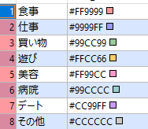 カテゴリー区分
 | 画面遷移機能 | 戻るボタン: [ホーム画面（カレンダー）]へ遷移 該当予定リスト:[予定アラーム画面］へ遷移 + ボタンをクリック:[予定アラーム画面］へ遷移
 | 天気詳細表示 （画面表示詳細番号：②） ※ログイン中のみ更新 | 【天気詳細情報】 #天気詳細情報取得 ・セッションスコープ{weather}の読み取り ・セッションスコープ{weather}に情報がない場合、または期限切れの場合 Open-Meteo APIから天気情報を取得 Open-Meteo API 引数 latitude(緯度)【latitude=34.38628】 longitude(経度)【longitude=132.45503】 weather_code(WMO天気コードを要求) _precipitation_probability_max(降水確率を要求) forecast_days=7（当日〜6日後の1週間分 / today.plusDays(6)） 取得した天気情報をセッションスコープ{weather}に格納 #表示処理 ・該当日のスケジュール詳細画面上部に以下の詳細情報を表示 天候表示 ・取得した天候に応じた天候名・天気イラストを表示 ・天気イラストはサーバー内の [images/weather/] 保存パスから取得 ・天候状態（晴れ、雨、雪、雷）以外の場合はデフォルト画像 [unknown] のイラストを表示 詳細数値情報表示 ・該当日の気温、最高気温、最低気温、降水確率、および時間帯ごとの天候変化を表示 ・当日〜6日後を超える日付については、天気情報を「予報対象外」と表示し、天気アイコン・気温・降水確率は非表示とする | （拡張予定：位置情報の取得は、 ユーザー端末の位置データを取得する機能へ変更予定） 【拡張予定】 Open-Meteo (オープン・メテオ）APIから取得方法を、 バックグラウンド自動更新に変更。
指摘６１ テーブル設計書を確認（weather_alarms にコメントあり）
指摘６２ スケジュール管理画面 → スケジュール管理画面(カレンダー)→ページ名変更しました。
予定アラーム画面 | 画面表示詳細 （画面上らか表示順に記載）
指摘７１ 予定入力画面 → 予定アラーム画面 指摘４１と同意
指摘７２ テーブル設計書を確認（コメントあり）
指摘７３ 登録ボタン：データ登録内容の記載がない
登録するテーブル名、カラム名
 | 予定作成機能 （画面表示詳細番号：②）

指摘７１ 記載の重複
カレンダーの日付エリアをクリック：「収支詳細登録画面」へ遷移
日付をクリック：［収支詳細登録画面］へ遷移
指摘７２ 横棒グラフがクリックできるか否かが不明
AIが生成したプログラムの動作内容によって仕様を変更する可能性があることを理解しておく必要あり
指摘７３ 家計簿表画面 誤字
指摘７４ 家計簿ボタン：［家計簿画面］へ遷移 自身の画面への遷移ボタンは非活性にしておいたほうが良い
指摘７５ 収支ボタンは収支目標ボタンの誤り？
指摘７５ 横棒グラフの生成方法が不明
指摘７６ expense_categories（収支カテゴリーマスタ）の位置づけが不明（テーブル定義にコメントしています）
指摘７７ monthly_budgetsテーブル に月別の予算を登録する機能はあるのか
 | 画面遷移機能
家計簿画面 | 画面表示詳細 （画面上らか表示順に記載） | ①ヘッダー：年月表示：現在表示している年月（例：2026年8月）を中央に表示。 年月表示の左右に＜（左矢印）ボタン・＞（右矢印）ボタンを表示。 収支目標：［収支目標］ボタンを右端に表示。 ③カレンダー：月間ブロック式カレンダーを表示し、各日付の収支金額を表示。 【各日付マス内】 ・収支合計：日付ごとの収支合計金額を表示。 ④支出目標額残高：今月の支出合計、現在の支出残高、目標到達率を表示。 目標到達率に応じたコメントを表示。 ⑤AIによる今週のアドバイス：支出状況をもとにしたアドバイスを表示。 ⑦下部メニュー：「カレンダー」ボタン、「家計簿」ボタン、「ログアウト」ボタンを左端から順に表示。
 | 収支額表示機能 （画面表示詳細番号：③） | #収支詳細内容の新規追加 ①セッションスコープ {id} を取り込む {id} の内容をもとにユーザー照合を行う ② transactions テーブルの参照・存在確認 {user_id} がテーブル内に存在することを確認 ③画面入力値の取得 収支詳細登録画面より以下の項目を取得 ・収支区分 {type}・収支発生日 {date}・収支カテゴリ {category_id}・金額 {amount}・メモ {memo} ④バリデーションチェック（入力検証）：｛type}、{date}、{category_id}、{amount} が未入力（空白）でないか確認 ⑤DB登録処理（正常時）：検証エラーなし ―→ transactions テーブルへ新規レコードを挿入 設定値：{user_id}, {type}, {date}, {category_id}, {amount}, {memo} ⑥エラー制御（異常時）：検証エラーあり ―→ 画面上部にエラーメッセージを表示し、登録処理を中断（画面遷移なし） ⑦キャンセル処理：「戻る」ボタン押下 ―→ 入力データを破棄し、登録せずに [収支管理画面] へ遷移 #収支詳細登録画面の既存更新 ①〜③新規追加と同様の手順でユーザー照合・対象データ取得を実施 ④初期値のセット：取得した既存データ（{type}, {date}, {category_id}, {amount}, {memo}）を各入力欄に表示 ⑤変更値のバリデーションチェック：必須項目（{type}, {date}, {category_id}, {amount}）の未入力チェック ⑥DB更新処理：検証エラーなし ―→ transactions テーブルの対象レコード（id 一致）を更新 検証エラーあり ―→ エラーメッセージを表示し、更新処理を中断 ⑦キャンセル処理：「戻る」ボタン押下 ―→ 変更を破棄（DB未更新）し、[収支管理画面] へ遷移
 | 出費目標額表示機能 （テキスト形式で表示） （画面表示詳細番号：④） | ※収支詳細登録画面の入力項目 収支区分 {type}（選択） 01: 収入：02: 出費 収支カテゴリ {category_id}（選択） expense_categories テーブルから取得 type,名称 01,収入10,食費 11,光熱費12,雑費 ・金額 {amount}（数値入力）・メモ {memo}（任意テキスト入力）
 |  | ・月別の出費目標額を表示 １．monthly_budgets テーブルから、{user_id}と対象年月{target_month}をもとに目標出費額{target_expense} を取得し表示する。 ・出費目標額残高を表示 １．transaction テーブルから{user_id}と日付{date}をもとに、該当月の出費区分{type}(02:出費)のデータを抽出し、 各出費カテゴリ金額{amount}を取得する。 ２．取得した{amount}を合計し、出費金額合計{total_expense}を算出する。 ３．monthly_budgets テーブルから、{user_id}と対象年月{target_month}をもとに目標出費額{target_expense} を取得する。 ４．取得・算出したデータをもとに、出費目標額残高{remaining_expense}を算出して表示する。算出方法は以下の通りとする。 出費目標額残高{remaining_expense} ＝ 目標出費額{target_expense} − 出費金額合計{total_expense} ・今月の支出状況 を表示 １．transactions テーブルから{user_id}と日付{date}をもとに、該当月の出費区分{type}(02:出費)のデータを抽出し、 出費金額{amount}および{category_id}取得する。 ２．{category_id}をもとに出費用カテゴリを判別する。判別に使用する出費用カテゴリは以下のとおりとする。 （10：食費、11：光熱費、12：雑費） ３．取得した金額{amount}をカテゴリ別に合計し、カテゴリ別出費金額{category_expense}を算出する。 ４．算出済みの出費金額合計{total_expense}を使用して、今月の支出合計を表示する。 ５．カレンダーの下にテキスト形式で下記の内容を表示する。 ・【今月の支出合計】出費金額合計{total_expense}を表示する。 ・【現在の支出残高】出費目標額残高{remailning_expense}を表示する ・【現在の支出残高】の横に、目標到達比率のコメントを表示させる。 （例：★目標の80％に到達！） 目標到達比率 ＝ 出費金額合計{total_expense}÷目標出費額{target_expense}×100 ※出費金額合計{total_expense}、出費目標額残高{remaining_expense}およびカテゴリ別出費金額{category_expense}は、 PostgreSQL内に専用テーブルおよびカラムを保持しない。 画面遷移・表示時に、monthly_budgets テーブルおよび transaction テーブルに保存されたデータをもとにリアルタイムで算出し、画面に表示する。 算出した 出費金額合計{total_expense} は同一画面内の出費目標額残高や目標到達比率の算出に再利用する。

指摘８１ AIにGeminiを使用する旨記載
モデル（gemini-3.5-flash）を使うことも［yakusokun.properties］に登録したほうが良い（CareManagerはプログラム中にリテラルで定義している）。
 | 支出管理機能 （テキスト形式で表示） （画面表示詳細番号：⑤） | ・AIアドバイス 該当月の出費状況をもとにAIが分析し、支出に関するアドバイスを生成して表示する。 AIモデルにはGemini（gemini-3.5-flash）を使用する。 Gemini APIのAPIキーは{yakusokun.properties}に格納する。 AIアドバイスの生成には、以下のデータを使用する。 １．ユーザ情報{id}をセッションスコープから取得、 該当するユーザーのPostgreSQLのtransaction テーブルにアクセスして{user_id}を抽出し、照合を行う。 ２．ユーザ情報{id }をセッションスコープから取得、 該当するユーザーのPostgreSQLのmonthly_budgets テーブルにアクセスして{user_id}を抽出し、照合を行う。 ３．transaction テーブルもmonthly_budgets テーブルも、どちらも照合に問題なければ、 該当するユーザー情報{user_id}のそれぞれのテーブルの出費金額関係の情報を抽出して、下記の処理を行う。 ⅰ．該当月の目標出費額：Postgreのmonthly_budgetsテーブルから{target_expense}を取得する。 ⅱ．該当月の出費金額：Postgreのtransactionsテーブルから、該当月かつ出費用カテゴリ{category_id}の金額{amount}を取得する。 ⅲ．取得した金額{amount}をカテゴリ別に合計し、カテゴリ別の出費金額{category_expense}を算出する。 ⅲ．取得した{target_expense}、算出したカテゴリ別出費金額{category_expense}を用いて支出割合を算出する。算出方法は以下の通りとする。 ［カテゴリ別比率の算出式］カテゴリ別の出費金額{category_expense}÷目標出費額{target_expense}×100 ⅳ．取得・集計した目標出費額、出費金額、カテゴリ別の支出割合をAIに渡し、支出状況を分析してアドバイスを生成・テキスト形式で画面に表示する。
 | 画面遷移機能 | ＜（左矢印）ボタン：先月の［家計簿画面］へ遷移 ＞（右矢印）ボタン：来月の［家計簿画面］へ遷移 収支目標ボタン：「収支目標設定画面」へ遷移 カレンダーの日付エリア：「収支詳細登録画面」へ遷移 カレンダーボタン：［ホーム画面］へ遷移 家計簿ボタン：遷移ボタンは非活性 ログアウトボタン：［ログイン画面］へ遷移
収支詳細登録画面 | 画面表示詳細 （画面上らか表示順に記載） | ①ヘッダー：＜（戻る）ボタンを左端に表示。 「収支詳細登録」の画面タイトルを中央に表示。 ②収支情報入力：収支の登録に必要な各入力項目を表示。 【各入力項目】 ・日付：収支の日付を入力・選択する。 ・タイプ：収入または支出を選択する。 ・カテゴリー：収支のカテゴリーを選択する。 ・金額：収支金額を入力する。 ・メモ：収支に関するメモを入力する。 ③登録操作：「登録」ボタンを表示。
指摘１０１ 登録ボタンと +ボタンの違いは何か
同じ機能であるなら１つに集約
指摘１０２ 戻りボタン → 戻るボタン
 | 収支の詳細登録 （画面表示詳細番号：②） | ・収支詳細内容の新規追加 １．セッションスコープからユーザー情報{id}を取得する。 ２． transaction テーブルに、セッションスコープから取得したユーザー情報{id}と一致するユーザーID{user_id}が存在することを確認する。 ３．照合に問題がなければ、収支詳細登録画面から収支区分{type}、収支発生日{date}、収支カテゴリ{category_id}、金額{amount}、メモ{memo}を取得する。 ４．収支区分{type}、収支発生日{date}、収支カテゴリ{category_id}、金額{amount}が未入力（空白）でないことを確認する。 ５．入力内容に問題がない場合、取得したユーザーID{user_id}、収支区分{type}、収支発生日{date}、収支カテゴリ{category_id}、金額{amount}、メモ{memo} を transaction テーブルへ新規登録する。 ６．入力内容に問題がある場合、エラーメッセージを表示し、収支詳細登録画面を表示したまま登録処理を行わない。 ７．戻るボタンをクリックした場合、入力内容を破棄し、transaction テーブルへ登録せずに［収支管理画面］に遷移する。 ・収支詳細登録画面の既存更新 １．セッションスコープからユーザー情報{id}を取得する。 ２．transaction テーブルに、セッションスコープから取得したユーザー情報{id}と一致するユーザーID{user_id}が存在することを確認する。 ３．照合に問題がなければ、収支詳細登録画面から収支区分{type}、収支発生日{date}、収支カテゴリ{category_id}、金額{amount}、メモ{memo}を取得する。 ４．取得した収支区分{type}、収支発生日{date}、収支カテゴリ{category_id}、金額{amount}、メモ{memo}を収支詳細登録画面に初期値として表示する。 ５．収支区分{type}、収支発生日{date}、収支カテゴリ{category_id}、金額{amount}が未入力（空白）でないことを確認する。 ６．入力内容に問題がない場合、入力されたされた収支情報をもとに transaction テーブルの対象レコードを更新する。 ７．入力内容に問題がある場合、エラーメッセージを表示し、収支詳細登録画面を表示したまま更新処理を行わない。 ８．戻るボタンをクリックした場合、入力内容を transaction テーブルへ登録・更新せず、変更前の状態のまま保持して［収支管理画面］へ遷移する
 |  | ※収支詳細登録画面の入力項目 ・収支区分：収入・出費から選択する。 01:収入 02:出費 ・収支カテゴリ：登録されているカテゴリから選択する。 収入用カテゴリ→ 01：収入 出費用カテゴリ→ 10：食費、11：光熱費、12：雑費 ※カテゴリ情報はPostgreSQLのexpense_categoriesテーブルから取得する。 ・金額：金額を入力する。 ・メモ：詳細内容を入力する。
 | 画面遷移機能 | 戻るボタン：［収支管理画面］へ遷移 登録ボタン：［家計簿画面］へ遷移
収支管理画面 | 画面表示詳細 （画面上らか表示順に記載） | ①ヘッダー：＜（戻る）ボタンを左端に表示。 選択した日付（例：2026年8月10日）を中央表示。 ②収支一覧：選択した日に登録されている収支を一覧表示。 【各収支項目内】 ・収支の内容、金額、カテゴリーを表示。 ・収入は金額をそのまま表示。 （支出は「－」を付けて表示される） ③収支追加：＋（追加）ボタンを右端に表示。
 | 収支管理機能 （画面表示詳細番号：②） | ・収支一覧の表示 １．セッションスコープからユーザー情報{id}を取得する。 ２．transactions テーブルにセッションスコープから取得したユーザー情報{id}と一致するユーザーID{user_id}が存在することを確認する。 ３．照合に問題がなければ、該当するユーザーの transactions テーブルから、対象日 {date}の収支情報を取得する。 ４．取得した収支情報から、収支カテゴリ{category_id} および 金額{amount}、収支区分{type}を取得する。 ５．取得した収支カテゴリID{category_id}をもとに expense_categoriesテーブルを参照し、カテゴリID{id}との照合を行う。 ６．照合に問題がなければ、該当する expense_categories テーブルのカテゴリ名 {name}を取得する。 ７．取得したカテゴリ名{name}および金額{amount}を、収支区分{type}に応じて「収支一覧」に一覧形式で表示する。 ８．金額{amount}は、収支区分{type}に応じて以下の形式で表示する。 01:収入 → 「￥金額」 02:出費 → 「ー￥金額」 ９．収支情報に追加・削除・修正などの変更があった場合は、最新の transactions テーブルの情報をもとに収支一覧を再取得し、表示内容を更新する。
 | 画面遷移機能 | 戻るボタン：[家計簿画面］へ遷移 収支詳細リスト：［収支詳細登録画面］へ遷移 + ボタン：[収支詳細登録画面］へ遷移
指摘１１１ 戻りボタン → 戻るボタン
指摘１１２ 戻りボタンは「家計簿画面」に戻るのではないか
指摘１１３ 家計簿表画面 誤字
収支目標設定画面 | 画面表示詳細 （画面上らか表示順に記載） | ①ヘッダー：＜（戻る）ボタンを左端に表示。 選択した月とタイトル名を中央に表示。（例：8月の収支設定） ②収入設定：収入金額の入力欄を表示。 ③目標支出額設定：目標支出額の入力欄を表示。 ④登録操作：「登録」ボタンを表示。
 | 収支金額の登録 （画面表示詳細番号：②、③） | ・収支目標設定の既存更新 １．セッションスコープからユーザ情報{id}を取得する。 ２．monthly_budgets テーブルに、セッションスコープから取得したユーザー情報{id}と一致するユーザーID{user_id}が存在することを確認する。 ３．照合が問題なければ、該当するユーザーの monthly_budgets テーブルから 対象年月{target_month} の 収入金額{income_amount} および、 目標出費額｛target_expense} を取得する。 ４．取得した収入金額{income_amount}および目標出費額{target_expense} を、収支目標設定画面に前回登録した情報のまま初期値として表示する。 ５．金額入力項目には、金額の前に「￥」を表示する。 ６．登録ボタンをクリックした場合、入力された収入金額{income_amount}および目標出費額{target_expense}を取得する。 ７．取得した入力内容に問題がない場合、monthly_budget テーブルの対象レコードを更新する。 ８．入力フォームの金額が未入力または空白（null）の場合は、数値の「0」として扱う。 ・収支目標設定の新規登録 １．セッションスコープからユーザ情報{id}を取得する。 ２．monthly_budgets テーブルに、セッションスコープから取得したユーザー情報{id}と一致するユーザーID{user_id}が存在することを確認する。 ３．照合が問題なければ、該当するユーザーの monthly_budgets テーブルから 対象年月{target_month}より過去のデータを検索する。 ４．過去のデータが存在する場合、最も新しい対象年月の収入金額{income_amount}および目標出費額{target_expense} を取得する。 ５．過去のデータが存在しない場合、収入金額{income_amount}および目標出費額{target_expense}を「０」として取得する。 ６．取得した収入金額{income_amount}および目標出費額{target_expense}を収支目標設定画面の初期値として表示する。 ７．金額入力項目には、金額の前に「￥」を表示する。 ８．登録ボタンをクリックした場合、入力された収入金額{income_amount}および目標出費額{target_expense}を取得する。 ９．取得した入力内容に問題がない場合、入力された収入金額{income_amount}、目標出費額{target_expense}を monthly_budget テーブル へ新規登録する。 １０．入力フォームの金額が未入力または空白（null）の場合は、数値の「0」として扱う。
 |  | ・収支目標設定のキャンセル １．キャンセルボタンをクリックした場合、「設定が保存されていません。終了しますか？」と確認メッセージを表示する。 ２．「OK」を選択した場合、入力・変更した設定情報を破棄し、 monthly_budget テーブル へ登録・更新せずに[家計簿画面]へ遷移する。 ３．「キャンセル」を選択した場合、[収支目標設定画面］に戻り、入力内容を保持する。
 | 画面遷移機能 | 戻るボタン ：［ ホーム画面］へ遷移 登録ボタン：登録後に［家計簿表画面］へ遷移 キャンセルボタンをクリック、設定が変更された時のみ「保存されていないが、終了してよいか」の確認表示。 ・YESの場合は［家計簿画面］へ遷移 ・NOの場合は［収支目標設定画面］のまま遷移しない

画面一覧 （修正）
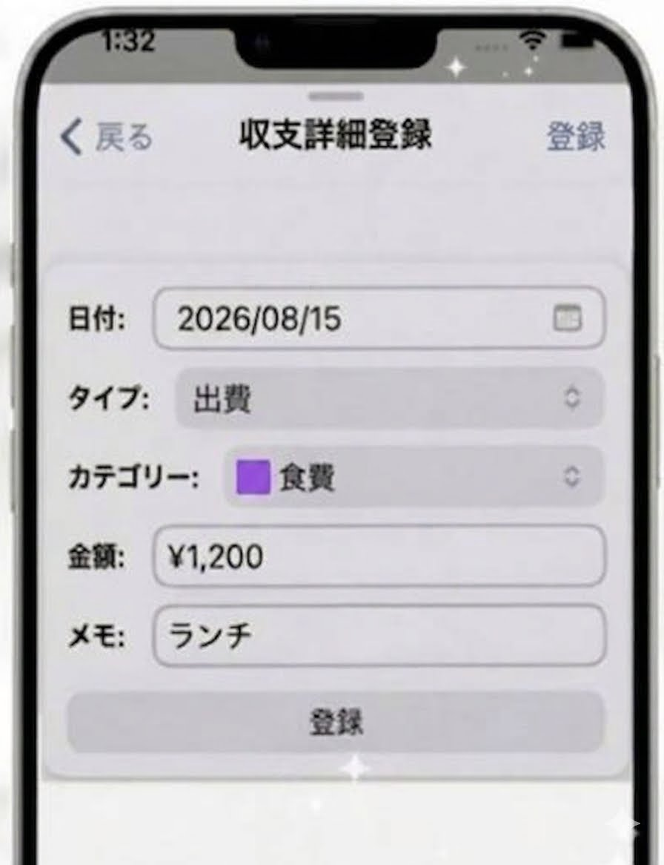
画面一覧

01 ログイン画面
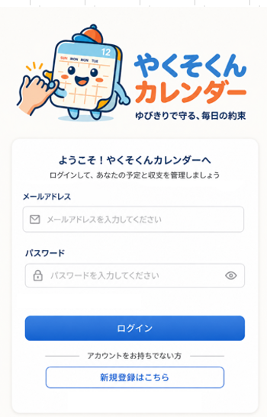

 | \

02 新規登録画面

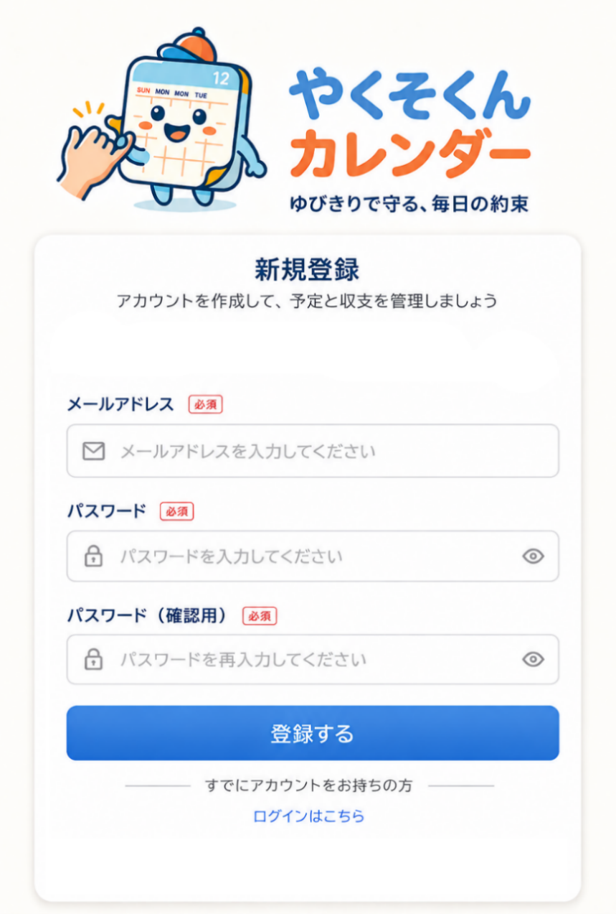

03 ホーム画面(カレンダー)
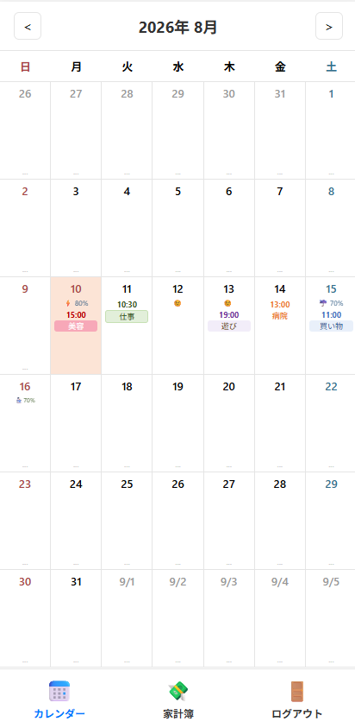

04 スケジュール管理画面

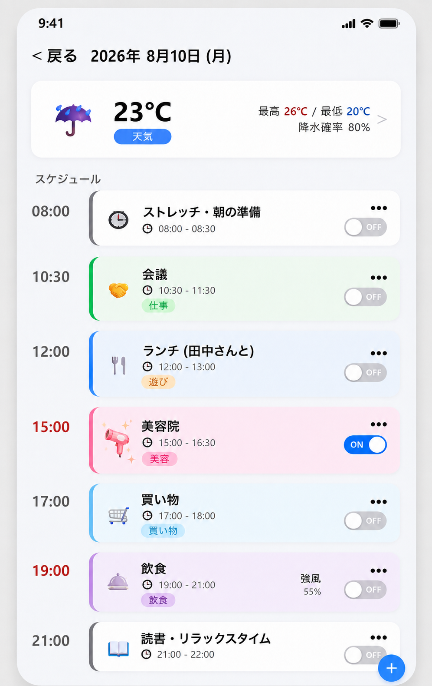

06 予定アラーム画面
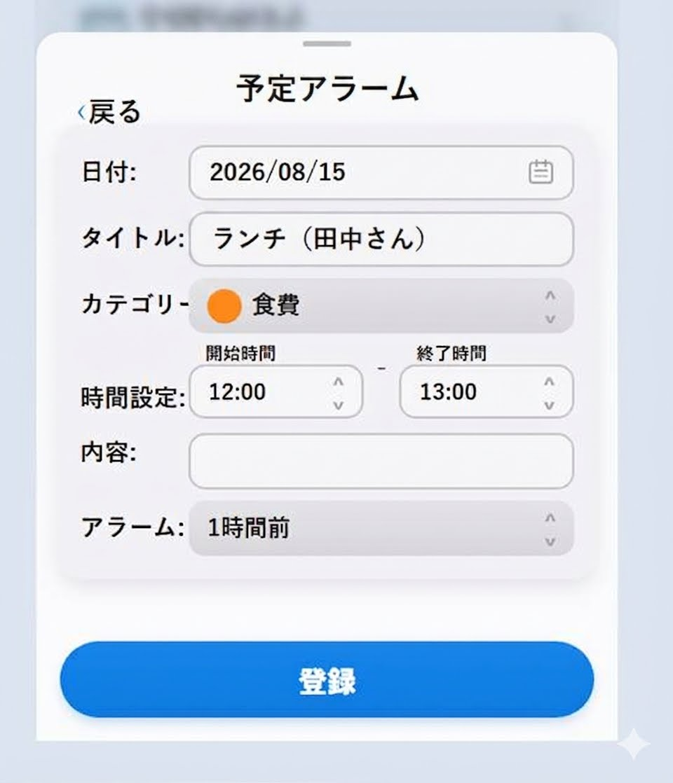

07 家計簿画面
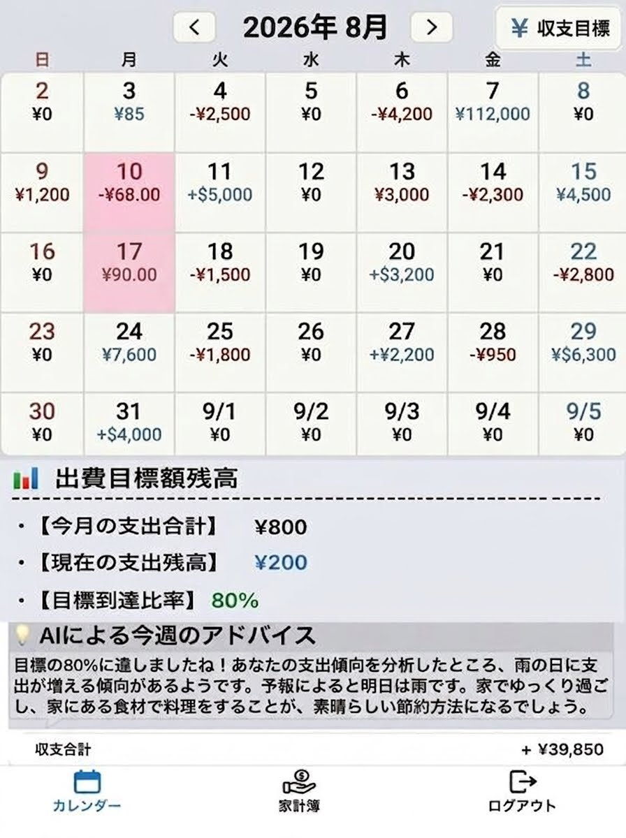

08 収支目標設定画面
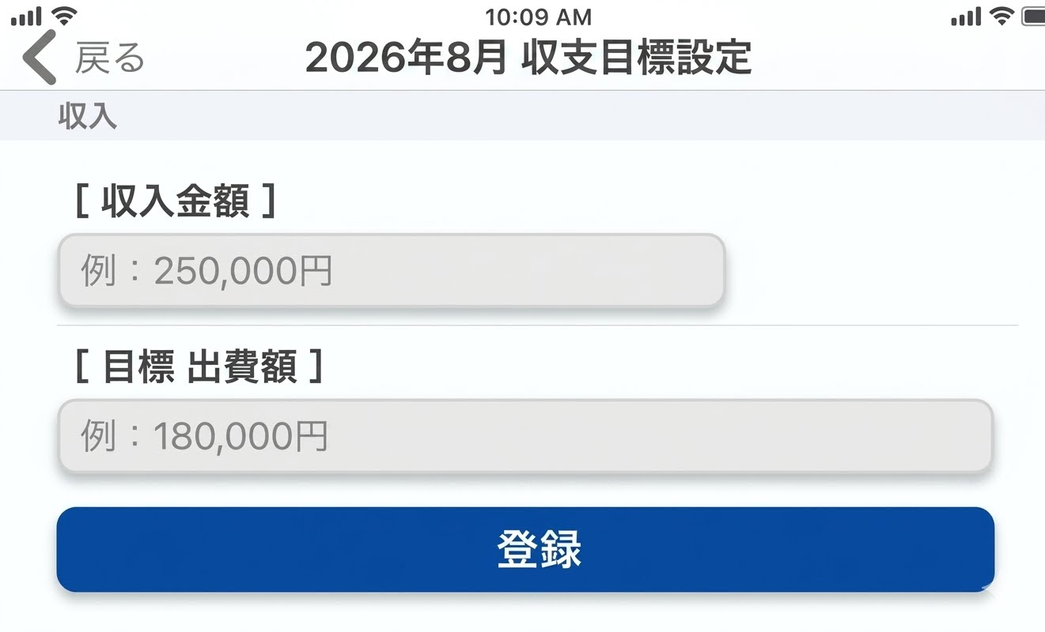

09 収支管理画面

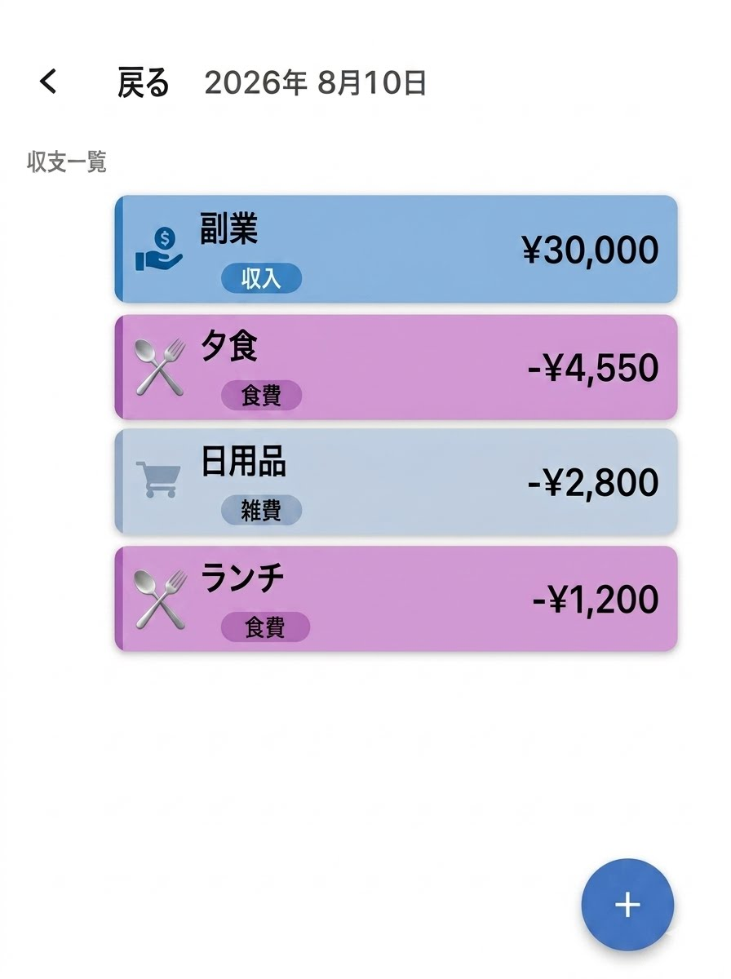

10 収支詳細登録画面

遷移図
ログイン
新規登録
ユーザーログイン画面
・やくそくんイラスト
・入力フォーム：メールアドレス
・入力フォーム：パスワード
・チェックボックス：ログイン状態を保存する
・ログイン ボタン → 【ホーム（カレンダー）】画面へ遷移
・リンクテキスト：
新規登録の方はこちら → 【新規登録】の画面へ遷移
ログイン成功
新規登録をクリック
登録/ログイン場こちらボタン
トップに戻る
新規登録
・入力フォーム：メールアドレス
・入力フォーム：パスワード
・入力フォーム：パスワード確認
・登録ボタン→ 【ログイン画面】へ遷移
・リンクテキスト：
ログインはこちら→【ログイン画面】へ遷移
トップページ
 |  |  | 

ホーム
（カレンダー）
ホーム画面（カレンダー）
・カレンダー上部メニュー（ヘッダー）の表示
該当の年・月を表示：西暦年数表示
前後月カレンダーへ移動＜＞矢印ボタン
左矢印 ＜先月（7月）カレンダーへ遷移
右矢印 ＞来月（9月）カレンダーへ遷移
・カレンダーセル（日付マス）内の表示
〔予定内容〕
予定開始時間（24時間表記）
予定概要（カテゴリー選択式）
〔天気予報情報〕
お天気マークを表示（天気情報をサイトから自動取得）
・カレンダー下部メニュー（フッター）
カレンダーボタン→【ホーム（カレンダー）】画面へ遷移
家計簿ボタン→【家計簿】の画面へ遷移
ログアウトボタン→【ログイン】の画面へ遷移
7月カレンダーへ遷移
9月カレンダーへ遷移
日付 選択
戻る 選択
スケジュール管理画面
・スケジュール管理上部メニュー（ヘッダー）の表示
該当の年・月を表示：西暦年数表示
戻るボタン → 【ホーム（カレンダー）】画面へ遷移
・天気詳細内容
（最高・最低）、現時点の温度、降水量、時間帯など表示
右矢印ボタン → 【天気アラーム】画面へ遷移（※拡張予定）
・スケジュール（詳細内容）
予定の時間順（昇順）に内容を並べる
お知らせアラーム ON/OFFスイッチ
詳細予定を選択 → 該当予定の【予定アラーム】画面へ遷移
・スケジュール管理の下部位置（フッター）
スケジュール追加の⊕ボタン→【予定アラーム】画面が表示
スケジュール管理
予定内容
選択
登録 / 戻る
選択
予定アラーム
予定アラーム
・戻るボタン → 【ホーム画面（カレンダー）】画面へ遷移
・日付：入力フォーム
・タイトル：入力フォーム
・カテゴリー：選択フォーム
・時間設定：
(開始時間)選択フォーム
(終了時間)選択フォーム
・内容：入力フォーム
・アラーム：時間選択フォーム
（予定お知らせ用アラーム設定）
・登録ボタン → 【ホーム画面（カレンダー）】画面へ遷移
カレンダー①
 |  | 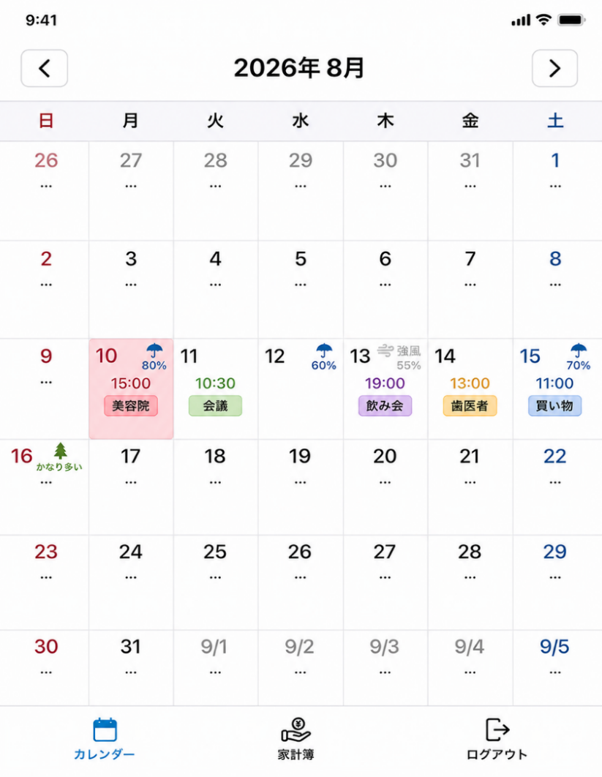 |  |  | 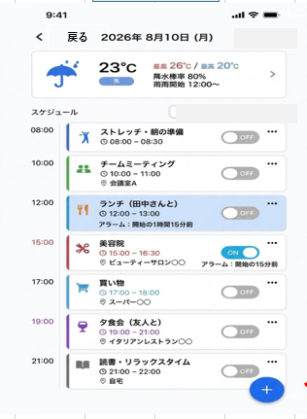 | 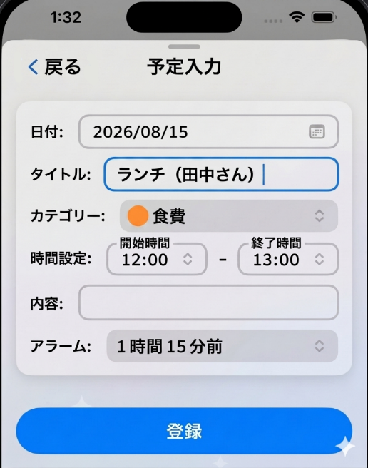
ログアウト 選択
ログイン画面へ遷移
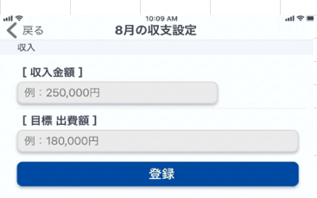
収支目標設定
⊕ボタン 選択

家計簿 選択
収支ボタン 選択

登録 / 戻る 選択
7月家計簿へ遷移
家計簿
9月家計簿へ遷移
家計簿表
・カレンダー上部メニュー（ヘッダー）の表示
該当の年・月を表示：西暦年数表示
収支目標ボタン → 【収支目標設定（〇月の収支設定）】の画面へ遷移
前後月家計簿へ移動＜＞矢印ボタン
左矢印 ＜先月（7月）家計簿へ遷移
右矢印 ＞来月（9月）家計簿へ遷移
・カレンダーセル（日付マス）内の表示
該当日付に ￥収支金額 ,￥出費金額 で表示
該当の日付を選択 → 【収支管理】の画面へ遷移
・該当月の出費目標額用グラフ一覧
月間の出費合計額に対する、カテゴリ別の構成比率を表す進捗バー
横棒グラフ（ 進捗バー）選択 → 【統計グラフ】の画面に遷移（※拡張予定）
・カレンダー下部メニュー（フッター）
カレンダーボタンをクリック→【ホーム（カレンダー）】の画面へ遷移
ログアウトボタン→【ログイン】の画面へ遷移
ログアウト 選択
戻る 選択
日付 選択
収支管理
・戻りボタン → 【家計簿】画面へ遷移
・収支一覧リスト一覧表示 リスト選択→【収支詳細登録】画面へ遷移
・⊕ボタン→【収支詳細登録】画面へ遷移
収支管理
戻る/登録ボタン 選択
収支リスト/⊕ボタン 選択
収支詳細登録
・戻りボタン → 【家計簿】画面へ遷移
・日付：選択フォーム
・タイプ：選択フォーム
・カテゴリー：選択フォーム
・金額：入力フォーム
・メモ：入力フォーム
・登録ボタン → 【家計簿】画面へ遷移
収支詳細登録
収支目標設定
・戻るボタン → 【家計簿】画面へ遷移
・収入金額：入力フォーム
・目標 出費額：入力フォーム
・登録ボタン→ 【家計簿】画面へ遷移
カレンダー②
 | 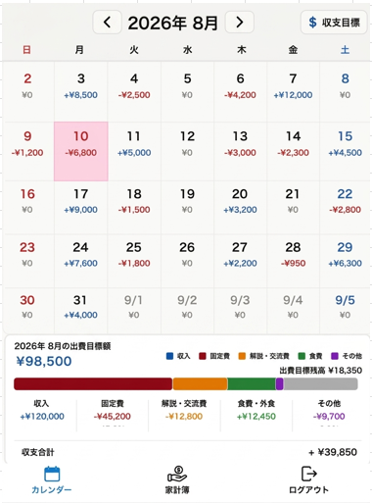 |  |  | 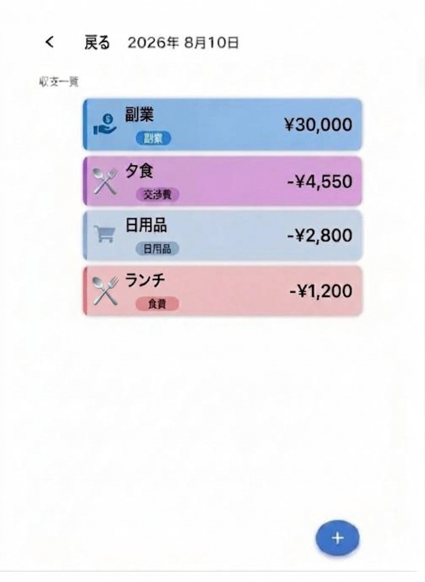 | 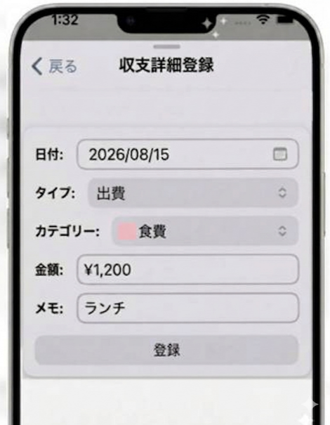
カレンダー 選択

ホーム（カレンダー）
画面へ遷移
ログイン
画面へ遷移

